Balance General Octub.2023
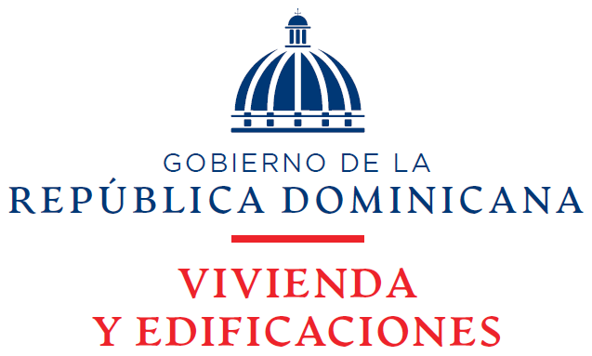

Estado de Situación Financiera
Al 31 de Octubre 2023
(Valores en RD$)

Activos
Activos Corrientes
Disponibilidades En Caja y Banco | 1,396,534,477
Cuentas y Documentos Por Cobrar a Corto Plazo | 17,968,702,621
Inventarios | 3,146,117
Gastos Pagados Por Anticipados | 35,813,737
Inversiones | 100
Total Activos Corrientes | 19,404,197,053

Activos No Corrientes
Cuentas Por Cobrar a Largo Plazo | 21,413,565,457
Propiedad, Planta y Equipo Neto | 1,850,560,242
Fianzas y Depositos | 1,336,704
Total Activos No Corrientes | 23,265,462,403

Total Activos | 42,669,659,456
Pasivos Corrientes

Cuentas Por Pagar a Corto Plazo | 2,889,840,351
Retenciones y Acumulaciones Por Pagar | 11,972,207
Total Pasivos Corrientes | 2,901,812,558

Pasivos No Corrientes
Otras Cuentas Por Pagar | 597,861
Total Pasivos No Corrientes | 597,861

Total Pasivos | 2,902,410,419

Activos Netos/Patrimonio (Notas 21)
Capital | 5,009,933,370
Resultados Acumulados | 17,137,670,228
Incorporación de Activos y Pasivos | 7,640,616,587
Total Patrinomio | 29,788,220,185
Resultados Del Período Actual | 9,979,028,852
Total Pasivos Activos Netos/ Patrimonio | 42,669,659,456

_______________________________ | _______________________________
Enc. Departamento de Contabilidad | Directora Financiera

